상품제안서
엔보우 모노 에어 셔큘레이터 탁상용 무선선풍기 [인쇄무료] | 상품코드: F23875

 |  |  |  |  |  |  | 02-412-0044 | www.easy1.co.kr
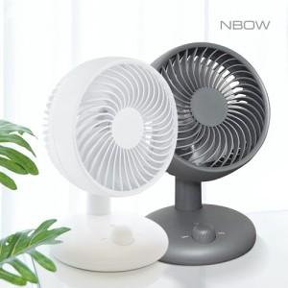

【상세/제작정보】

【인쇄/포장옵션】 | 레이저 / 포장지포장

【공급단가】 | 수량 | 30~ | 50~ | 100~ | 300~ | 500~
*VAT별도 | 단가 | 20,610원 | 20,270원 | 19,750원 | 19,410원 | 18,890원

【상품 URL】 | https://dev.easy1.co.kr:443/src/goods_detail.php?gdno=23875

